Menu
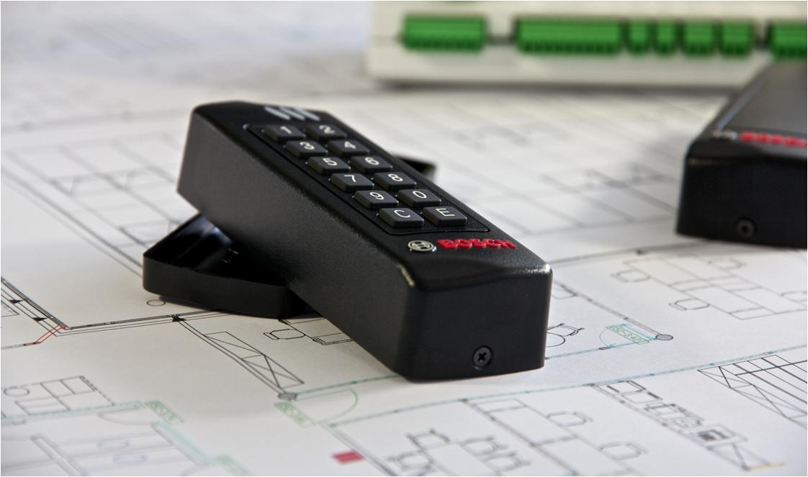
CENNIK BOSCH Access, BIS
2018 - v 3.7.0
ważny od 01 września 2018
wszystkie ceny bez 23% VAT
Robert Bosch Sp. z o.o.
ul. Jutrzenki 105,
02-231 Warszawa, Polska (POLAND)
KRS: 0000051814
XIII Wydział Gospodarczy KRS Sądu Rejonowego dla m.st Warszawy
NIP: 526-10-27-992
Kapitał Zakładowy: 157 566 400 PLN
tel. +48 22 715 41 01
fax. +48 22 715 41 05

Legenda
AC & SYS
Generalne wyjaśnienia

 | A+-A-B-C klasyfikacja

 |  | Klasa | Poziom usługi | Kryteria
 |  | A+ | - zawsze na magazynie - 100% dostepności na magazynie | - produkt zawsze powinien być na magazynie
 |  | A | · magazynowanie | · Produkty o wysokim i stabilnym poziomie popytu
 |  |  | · 95% dostępności na magazynie, w przeciwnym wypadku klient będzie poinformowany o czasie oczekiwania | · Produkt ten jest elementem zestawu (np. elementy montażowe)
 |  | B | · magazynowanie lub przechowywanie | · Produkty o nie przewidywalnej strukturze popytu
 |  |  | · 90% dostępności na magazynie, w przeciwnym wypadku klient będzie poinformowany o czasie oczekiwania
 |  | C | · Gotowy do zamówienia | · Produkty wyspecyfikowane dla klienta
 |  | (C1/C2) | · Czas oczekiwania w cenniku
 |  | D | · Pozycja na zamówienie | · Produkty o nie przewidywalnej strukturze popytu
 |  |  |  | · Produkty będzie wyprodukowany po wpłynięciu zamówienia

 |  | Wyjaśnienie:
 |  | The lead time - czas oczekiwania na zamówienie dla klas B i C produktów wyrażone jest w dniach
 |  | (n) - Czas oczekiwania w przypadku zamówienia przewyższającego stany magazynowe

 | Proces naprawy
 |  | wysyłka uszkodzonego urządzenia, |  | CI
 |  | zaawansowana wymiana |  | AE
 |  | wymiana na nowy |  | SBN
 |  | naprawa komponentów |  | RC

